상품제안서
3M 스카치브라이트 홈기프트 8종 세트 | 상품코드: S46728

 |  |  |  |  |  |  | 02-713-8555 | www.synergygift.co.kr
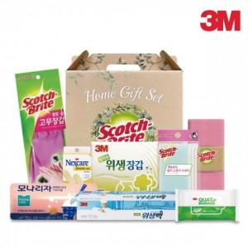

【상세/제작정보】

【인쇄/포장옵션】 | 라벨지(컬러) / 포장불가능

【공급단가】 | 수량 | 10~ | 100~ | 500~ | 1,000~ | 3,000~
*VAT별도 | 단가 | 16,770원 | 15,860원 | 15,090원 | 14,700원 | 14,440원

【상품 URL】 | https://www.synergygift.co.kr:443/src/goods_detail.php?gdno=46728

